動く壁
モルモットホイーラン_仕様書_ギミック

仕様書：動く壁

トップページ
 | 動く壁
ゲームリソース

動く壁 | 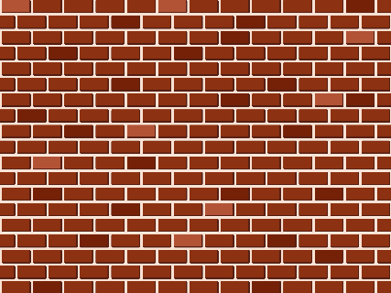 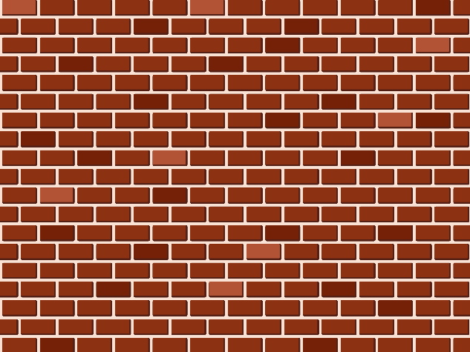 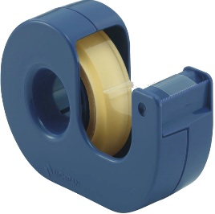

ケージで回転

回転リング
一定時間経過後、任意の方向に壁が動く
ベルトコンベア

滑る床

ターザン

ダッシュパネル
上下左右・手前・奥に壁が動く。
トランポリン

モード強制解除

Unityでは「インスペクター」で壁の
「長さ」・「高さ」・「移動方向と距離」・
「移動速度」の設定ができるようにする。

「カラマリモード」・「ネンチャクモード」
のみ壁に張り付く事ができる。
張り付いている時は移動する事ができる。

ケージで回転
モルモットホイーラン_仕様書_ギミック

仕様書：ケージで回転

トップページ
 | ケージで回転
ゲームリソース

動く壁 | 

ケージの中で移動すると回転する
ケージで回転

回転リング
ケージの中では「ツルツルモード」で移動しないと
回転しない
ベルトコンベア

滑る床

ターザン

ダッシュパネル

トランポリン

モード強制解除

ケージの中で回転するとゲートが開く

Unityでは「インスペクター」で
ケージの「回転量」・「減速量」
ゲートの「開く速度」・「閉じる速度」
の設定ができるようにする。で

ケージから離れると少しずつゲートが閉まる

ケージの「回転量」と「開く速度」はリンクしている
ゲートの「減速量」と「閉じる速度」はリンクしている。
で

ケージから離れると一定時間後にケージが反対方向に
回転し、ゲートが閉じる仕組みになる。
「一定時間」の設定はUnityの「インスペクター」で行う
で

回転リング
モルモットホイーラン_仕様書_ギミック

仕様書：回転リング

トップページ
 | 回転リング
ゲームリソース

動く壁 | 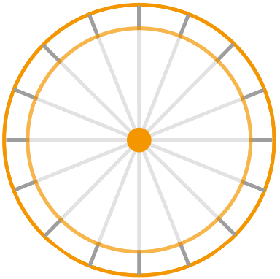

回転リングの中で回転する
ケージで回転

回転リング

ベルトコンベア
回転リングの中では「カラマリモード」・
「ツルツルモード」で移動しないと回転しない
滑る床

ターザン

ダッシュパネル

トランポリン

モード強制解除

回転リングの中で回転するとステージが変化する

Unityでは「インスペクター」で
回転リングの「回転量」・「減速量」・「回転する方向」
ステージ変化するオブジェクトの「移動量」
の設定ができるようにする。で

回転する方向によって、ステージ変化も変わる

左回転
右回転

ベルトコンベア
モルモットホイーラン_仕様書_ギミック

仕様書：ベルトコンベア

トップページ
 | ベルトコンベア
ゲームリソース

動く壁

ベルトコンベアに乗っている時は
「カラマリモード」・「ネンチャクモード」・
「ツルツルモード」でも自動で移動する事が可能。
ケージで回転

回転リング

ベルトコンベア

滑る床
ベルトコンベアに乗っている時は自動で移動する
Unityでは「インスペクター」でベルトコンベアの
「長さ」・「移動する方向 (左⇔右) (奥⇔手前)」
・「移動速度」・「最高速度」・「最低速度」の設定ができるようにする。
ターザン

ダッシュパネル

トランポリン

モード強制解除

プログラミングでは各モードの移動速度の処理を行う。
▼流れに沿って進む場合
カラマリモード：ベルトコンベアの移動速度 × 1.5倍
ネンチャクモード：ベルトコンベアの移動速度
ツルツルモード：ベルトコンベアの移動速度 × 2倍
▼流れに逆らって進む場合
カラマリモード：ベルトコンベアの移動速度 ÷ 2倍
ネンチャクモード：ベルトコンベアの移動速度
ツルツルモード：ベルトコンベアの移動速度 ÷ 1.5倍

ベルトコンベアを連結させる事も可能。

壁にベルトコンベアを設置する際、
Unityでは「インスペクター」でベルトコンベアの
「長さ」・「移動する方向 (左⇔右)(上⇔下)」
・「移動速度」の設定ができるようにする。

「カラマリモード」・「ネンチャクモード」のみ
壁に張り付いて、ベルトコンベアに乗る事ができる。

滑る床
モルモットホイーラン_仕様書_ギミック

仕様書：滑る床

トップページ
 | 滑る床
ゲームリソース

動く壁

ケージで回転
滑る床は氷上をイメージ
滑る床に乗っている時「カラマリモード」・
「ツルツルモード」は手動で移動する事が可能。
「ネンチャクモード」の場合はプレイヤーが向いている方向に自動で動く。
回転リング

ベルトコンベア
スリップして制御しにくくなる
滑る床

ターザン

ダッシュパネル

トランポリン

Unityでは「インスペクター」で滑る床の
「大きさ」・「長さ」・「摩擦率」・「切り返し時の減速率」の設定ができるようにする。
モード強制解除

逆方向切り返した際、反対側に滑る

滑って落下しない為のストッパー

Unityでは「インスペクター」でストッパーの
「大きさ」設定ができるようにする。

ターザン
モルモットホイーラン_仕様書_ギミック

仕様書：ターザン

トップページ
 | ターザン
ゲームリソース

動く壁

ジャンプ後、ネンチャクモードでロープに捕まる
ケージで回転

回転リング
「ツルツルモード」・「カラマリモード」ではロープに捕まる事はできない。
ベルトコンベア

滑る床

ターザン

ダッシュパネル

トランポリン

Unityでは「インスペクター」でロープの
「太さ」・「長さ」・「飛んだ後、元の場所に戻る時間」の設定ができるようにする。
モード強制解除

スティック・十字を上下左右に動かして勢いをつける

キーボードの場合はW/A/S/Dで上下左右に動かして勢いをつける。

ネンチャクモードを解除して飛ぶ

飛んだ後は振り子の要領でロープが揺れながら徐々に元に戻る挙動を実装する。

ダッシュパネル
モルモットホイーラン_仕様書_ギミック

仕様書：ダッシュパネル

トップページ
 | ダッシュパネル
ゲームリソース

動く壁
「ツルツルモード」でダッシュパネルに乗っている
場合、プレイヤーは加速する。
速度の計算式は以下の通り行う。 プレイヤーの速度×加速度(2～4で調整)
ダッシュパネルに触れると加速する
ケージで回転

回転リング

ベルトコンベア

滑る床

ターザン

Unityでは「インスペクター」でダッシュパネルの
「大きさ」・「長さ」・「加速度」の設定ができるようにする。
ダッシュパネル

トランポリン

モード強制解除

ダッシュ中にダッシュパネルに触れても加速度は変わらない

「ネンチャクモード」でダッシュパネルに触れる or
ダッシュ中に「ネンチャクモード」に切り替えた場合
徐々に減速し、プレイヤーは停止する

ブロック等の障害物にぶつかった場合は等速に戻る。

カラマリモードでダッシュパネルに触れた場合、
加速し、「一定時間経過後」等速に戻る

Unityでは「インスペクター」でダッシュパネルの
「一定時間経過」の設定ができるようにする。

トランポリン
モルモットホイーラン_仕様書_ギミック

仕様書：トランポリン

トップページ
 | トランポリン
ゲームリソース

動く壁
トランポリンに触れる直前、
ジャンプを行うと、大きく跳ねる
ケージで回転
トランポリンに触れている時は「カラマリモード」・「ネンチャクモード」・「ツルツルモード」でも
跳ねる事が可能。
回転リング

トランポリンに触れると跳ねる
ベルトコンベア

滑る床

ターザン

ダッシュパネル

Unityでは「インスペクター」でトランポリンの
「大きさ」・「弾力性」・「ジャンプ押下時、当たり判定時間」の設定ができるようにする。
トランポリン

モード強制解除

応用編

④ネンチャクモードで壁に張り付く

③大跳躍

①加速

②タイミングよくジャンプ

モード強制解除
モルモットホイーラン_仕様書_ギミック

仕様書：モード強制解除

トップページ
 | モード強制解除
ゲームリソース

動く壁

壁に張り付いている時、チップソーに触れると
ケージで回転
チップソーは壁にしか設置できない為、
プレイヤーが移動する場合は「カラマリモード」・
「ネンチャクモード」になる。
回転リング

ベルトコンベア
チップソーの移動方向
滑る床

ターザン

ダッシュパネル

トランポリン
Unityでは「インスペクター」でチップソーの
「大きさ」・「移動速度」・「移動する方向」・
「移動する距離」の設定ができるようにする。
モード強制解除

耐久ゲージが０になり、落下する。

落下後、床に着地 or ステージから復帰
した場合はチップソーに触れる直前
のモードとなる。

